Sheet2
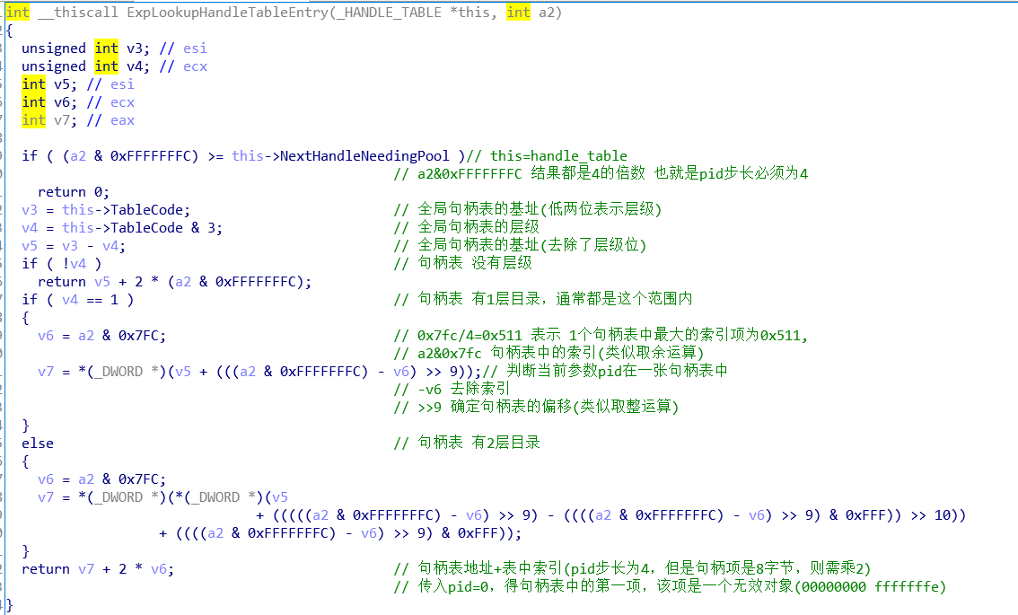
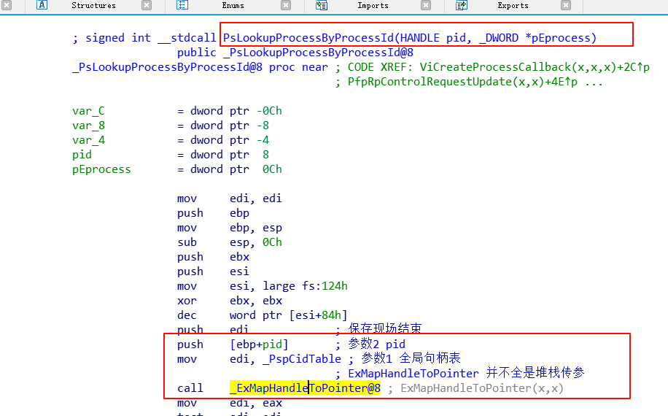
bu -aw <address>

 | PspCidTable 一次解引用后就是 全局句柄表地址

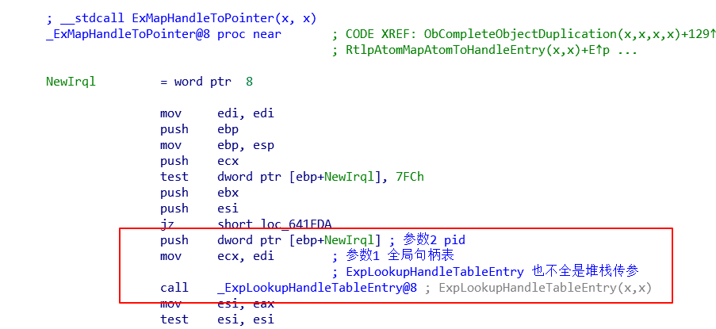

 |  | ExpLookupHandleTableEntry(win10的句柄项的对象是加密的，解密方法就是右0x10)
 |  | 使用这个api，就不需要考虑解密的问题
 |  | 这个api 通过id遍历句柄表获得指定句柄
 |  | // ExpLookupHandleTableEntry 本质参数只有2个，第一个通过ecx，第二个通过堆栈
 |  | // __fastcall 前两个参数分别使用 ecx、eax传参，后面的通过堆栈
 |  | typedef PVOID (__fastcall *ExpLookupHandleTableEntryProc)(PVOID handleTable, ULONG xxx,HANDLE id);

Sheet3

1）windbg 堆栈回溯
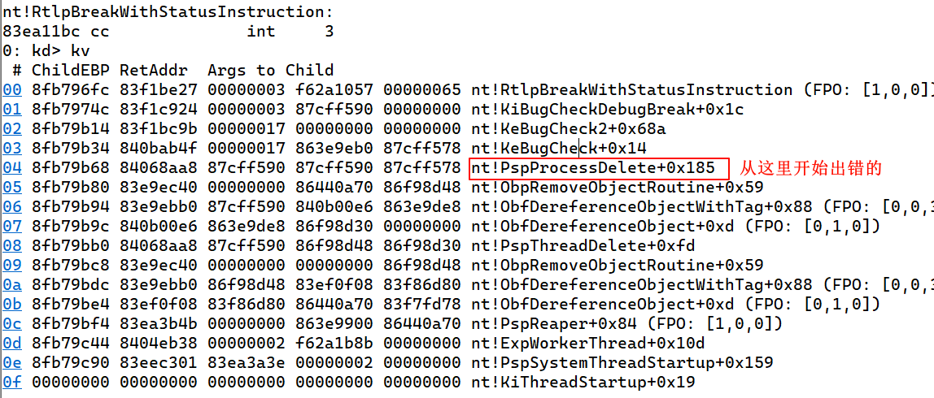

 | 这里根据pid 进行句柄销毁，前面我们已经将目标进程对应句柄抹除了，
 | 此时通过pid 根本找不到 对应句柄，必然蓝屏，
 | 可以将目标进程结构的pid成员 赋值为零，避免下一步调用

Sheet4
1）堆栈回溯
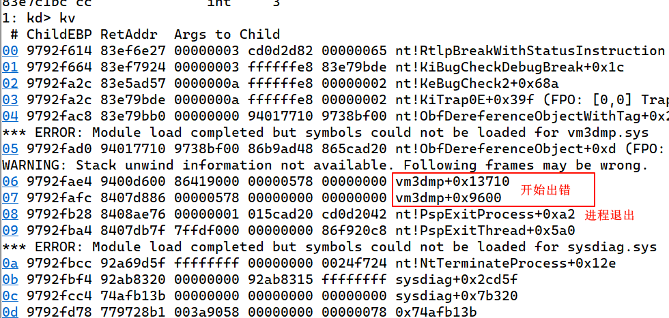

 |  | 出错的位置并不在我们 加载的驱动中，也就是与我们无关
 |  | 这个模块是vmware 加载的

2）分析 vm3dmp+0x13710
按"G" 输入基址0x400000+偏移0x13710，跳转到出问题的代码
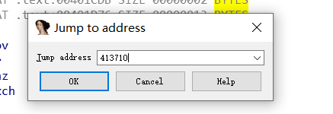

按F5 查看伪代码
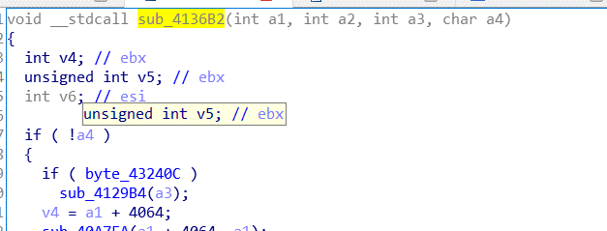

按"X"查看交叉引用

继续查看交叉引用

 | 也就是vmware设置的进程回调函数出了问题，

